2021_data
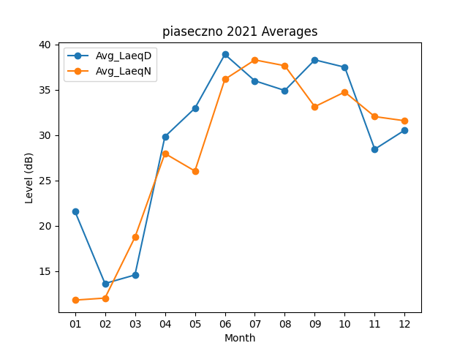
Month | Avg_LaeqD | Avg_LaeqN
01 | 21.590322581 | 11.822580645
02 | 13.653571429 | 12.046428571
03 | 14.593548387 | 18.74516129
04 | 29.836666667 | 27.973333333
05 | 32.958064516 | 26.041935484
06 | 38.89 | 36.146666667
07 | 35.980645161 | 38.280645161
08 | 34.916129032 | 37.64516129
09 | 38.286666667 | 33.136666667
10 | 37.480645161 | 34.748387097
11 | 28.446666667 | 32.04
12 | 30.548387097 | 31.580645161

